1-41
IO及Netty
 | start | end | 笔记 | 个人备注
166 | 0（8） | 23 | 线程，进程基本介绍 很基本，可略过
 | 23 | 33 | 一些基本方法：sleep， yeild（当前线程让出cpu，进入就绪状态，进入等待队列） join 停止当前线程，执行join线程，之后再执行当前线程，一般用来 等待join线程结束
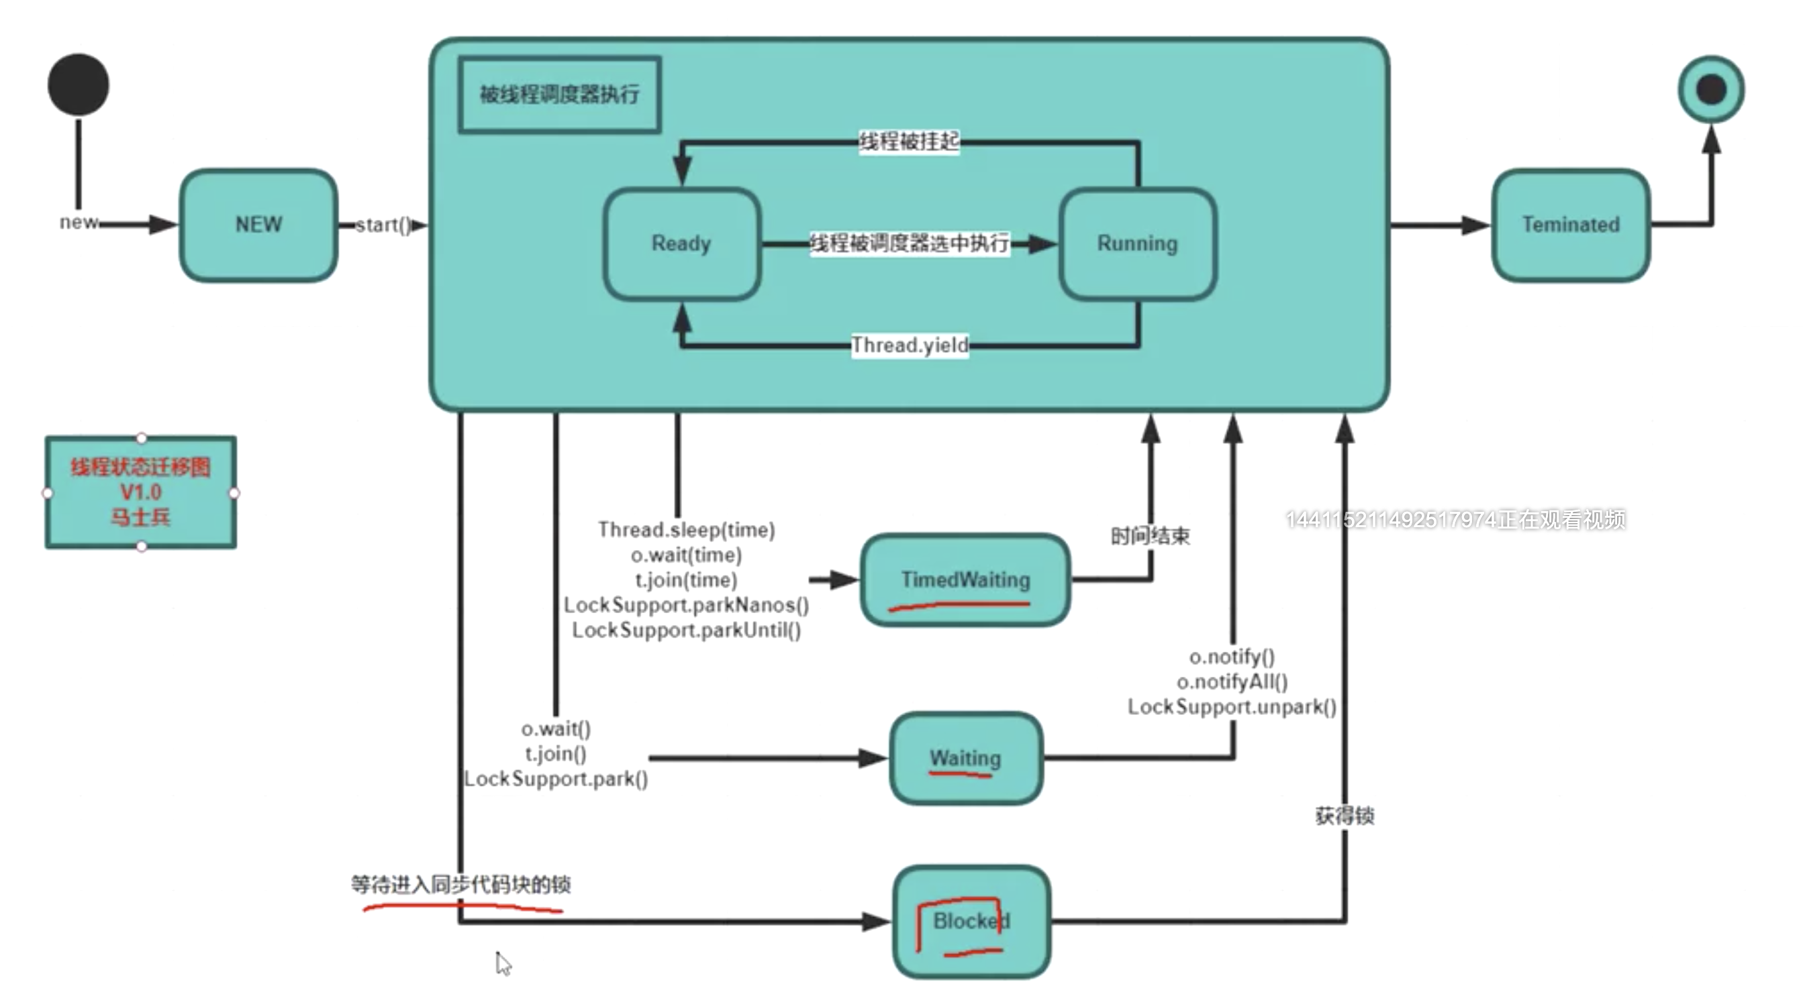
 | 33 | 50 | thread state 及状态转换
 | 50 |  | synchronized 锁住的是对象 底层实现：对象头 markword 其中两位表示锁状态 偏向锁（记下线程id不加锁）-> 自旋锁（轻量级锁：cas 10次）-> 重量级锁（操作系统所） 线程数少，执行快，用自旋锁比较合适 线程多， 执行时间长，用系统锁 合适
 |  |  | 不要使用String作为锁 Integer，Long，Float 等基础类型，底层有优化也不要作为锁使用
 |  |  | 面试程序及演示程序

174

177

184

185

187

189

191

196

198

203

207

2-46
IO及Netty
 |  |  | 2:2020.10.16 3:2020.10.17
 | start | end | 笔记 | 个人备注
174 | 5（10） | 18 | 上节复习
 | 18 | 30 | volatile： 保证线程可见性 禁止指令重排序 cpu MESI 缓存一致性协议
 | 30 |  | DCL： double check lock /单例双重检查

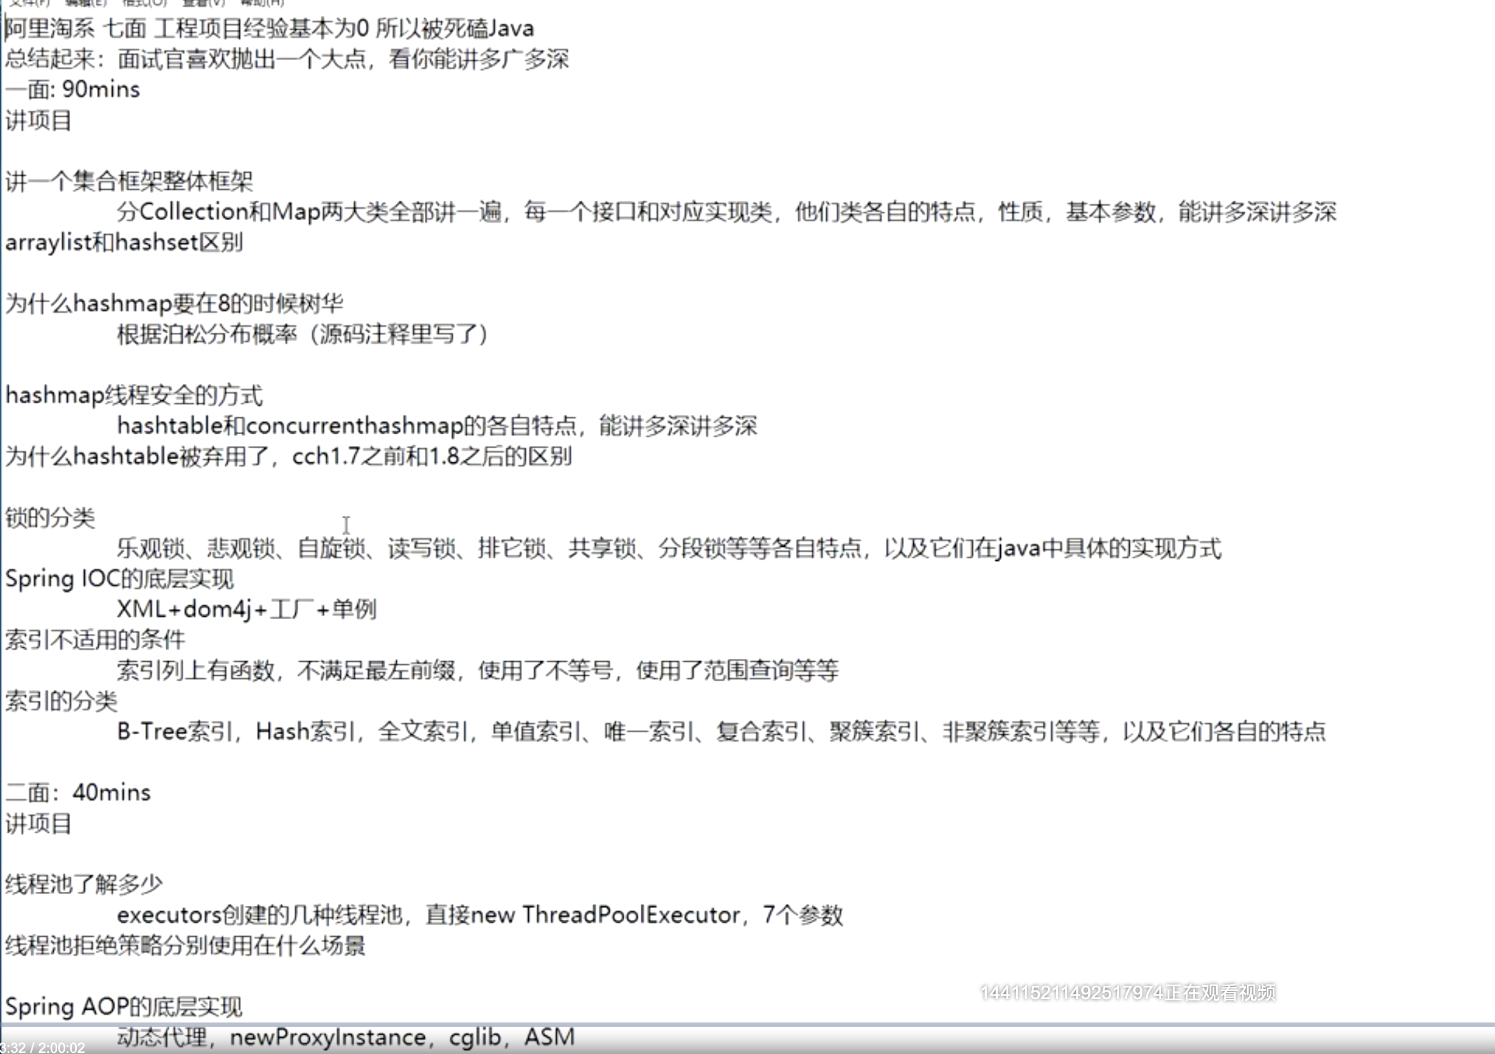

177

184

185

187

189

191

196

198

203

207

